ปตร.ท่อOutlet อ่างแม่ออน
 | โครงการสอบเทียบอาคารชลประทาน
 | สำนักบริหารจัดการน้ำและอุทกวิทยา กรมชลประทาน
 | (งบประมาณเงินทุนหมุนเวียนเพื่อการชลประทาน ปี 2554)

1 | ข้อมูลทางกายภาพ
 | 1.1 ข้อมูลระบบส่งน้ำที่ตั้งของอาคาร
 | - ข้อมูลทั่วไปของอาคาร |  | ปตร.ท่อส่งน้ำ outlet อ่างเก็บน้ำแม่ออน |  |  |  | อาคาร
 | - โครงการ |  | โครงการชลประทานเชียงใหม่
 | - ตำแหน่งที่ตั้ง กม. |  | 0+000 |  |  |  | คลองสายใหญ่
 | อำเภอ |  | แม่ออน |  |  |  | จังหวัด | เชียงใหม่
 | - พิกัด |  | N 2079551 |  | E 528509
 | - ลักษณะคลอง |  | ÿ คลองดิน |  | ÿ คลองดาดคอนกรีต

 | 1.2 ข้อมูลอาคาร
 | - ชื่ออาคาร
 | - ประเภทบาน ÿ ประตูระบายน้ำบานตรง (Sluice gate) |  |  |  |  |  | 1 | บาน
 |  |  | ขนาดบาน | เส้นผ่าศูนย์กลางท่อ |  |  | 0.60 | เมตร
 |  |  |  | สูง |  |  | - | เมตร
 | - ระดับพื้น Inlet |  |  |  |  |  | - | เมตร (ร.ท.ก.)
 | - ระดับพื้น Outlet |  |  |  |  |  | - | เมตร (ร.ท.ก.)
 | - ระดับพื้นธรณีอาคาร |  |  |  |  |  | 414.70 | เมตร (ร.ท.ก.)
 | - ปริมาณน้ำไหลผ่านสูงสุด |  |  |  |  |  | - | ลูกบาศก์เมตร/วินาที
 | - รัศมีความโค้งของบาน (สำหรับบานโค้ง) |  |  |  |  |  | - | เมตร

 | 1.3 รูปภาพอาคารชลประทาน
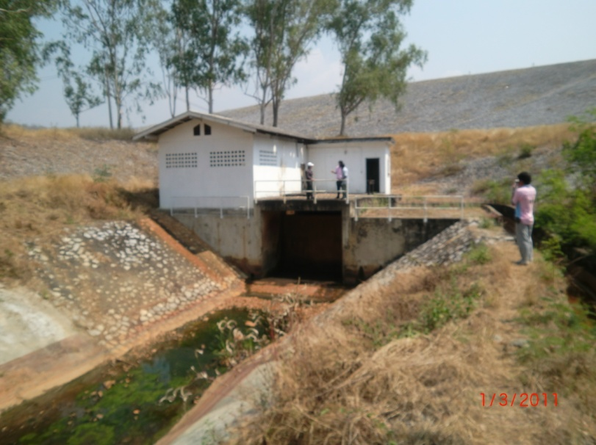

2 | ข้อมูลการสอบเทียบอาคารชลประทาน
 | ÿ ประตูระบายน้ำบานตรง (Sluice gate)
 | ÿ การไหลแบบจม (Submerged flow)
 | สูตรการคำนวนสอบเทียบอาคาร

 | เมื่อ | Q = ปริมาณน้ำผ่านอาคาร (ลบ.ม./วินาที)
 |  | Cs = สัมประสิทธิ์ปริมาณน้ำเมื่อการไหลเป็นแบบจม (Submerged Flow)
 |  | L = ความกว้างของช่องประตูระบาย (เมตร)
 |  | Hs = ระดับน้ำด้านท้ายประตู - ระดับธรณีประตู (เมตร)
 |  | ∆H = ระดับน้ำด้านหน้าประตู - ระดับด้านท้ายประตู (เมตร)
 |  | g = ความเร่งเนื่องจากแรงโน้มถ่วง (เมตร/วินาที)
 |  | Go = การเปิดบาน (เมตร)

ที่ | ระดับน้ำ | ระดับน้ำ | ∆H |  | Hs | ระยะเปิดบาน | Q | Hs/Go | Cs
 | ด้านเหนือน้ำ | ด้านท้ายน้ำ |  |  |  | (Go)
 | ม.(รทก./รสม.) | ม.(รทก./รสม.) |  |  |  | ม. | ลบ.ม./วินาที
1 | 432.55 | 414.72 | 17.83 | 18.7036 | 0.0200 | 0.06 | 0.044 | 0.333 | 0.196
2 | 432.55 | 414.79 | 17.76 | 18.6668 | 0.0900 | 0.12 | 0.300 | 0.750 | 0.298
3 | 432.55 | 414.83 | 17.72 | 18.6458 | 0.1300 | 0.18 | 0.529 | 0.722 | 0.364
4 | 432.55 | 414.89 | 17.66 | 18.6142 | 0.1900 | 0.24 | 0.846 | 0.792 | 0.399
5 | 432.55 | 414.93 | 17.62 | 18.5931 | 0.2300 | 0.30 | 1.239 | 0.767 | 0.483

สอบเทียบอาคาร ปตร.ท่อส่งน้ำ outlet อ่างเก็บน้ำแม่ออน โครงการ ชลประทานเชียงใหม่

3 | ข้อมูลการเปิดบานในระดับต่างๆ

ที่ | ระดับน้ำ | ระดับน้ำ | Hs | ∆H | ระยะเปิดบาน | Hs/Go | Cs | ปริมาณน้ำไหลผ่าน
 | ด้านเหนือน้ำ | ด้านท้ายน้ำ |  |  | (Go)
 | ม.(รทก./รสม.) | ม.(รทก./รสม.) |  |  | ม. |  |  | ลบ.ม./วินาที
1 | 432.55 | 414.72 | 0.02 | 17.83 | 0.06 | 0.333 | 0.223 | 0.0500
2 | 432.55 | 414.79 | 0.09 | 17.76 | 0.12 | 0.750 | 0.432 | 0.4358
3 | 432.55 | 414.83 | 0.13 | 17.72 | 0.18 | 0.722 | 0.419 | 0.6098
4 | 432.55 | 414.89 | 0.19 | 17.66 | 0.24 | 0.792 | 0.452 | 0.9590
5 | 432.55 | 414.93 | 0.23 | 17.62 | 0.30 | 0.767 | 0.440 | 1.1295

หมายเหตุ สามารถนำไปใช้คำนวณในการยกบานระบายที่ระดับต่างๆ โดยป้อนข้อมูลระดับด้านเหนือน้ำและระดับที่ต้องการยกบาน
 | จะสามารถทราบปริมาณน้ำไหลผ่านอาคารได้ (กรอกข้อมูลในช่องว่างเท่านั้น ยกเว้นช่องสีทึบ)

